Заявка
№ заявки: 00000 |  |  |  |  | Дата | 2019-11-21
ООО "Теплоучетсервис"
E-mail: service@teploufa.ru
Тел: (347) 285-56-12 доб.103
8 937-163-47-98
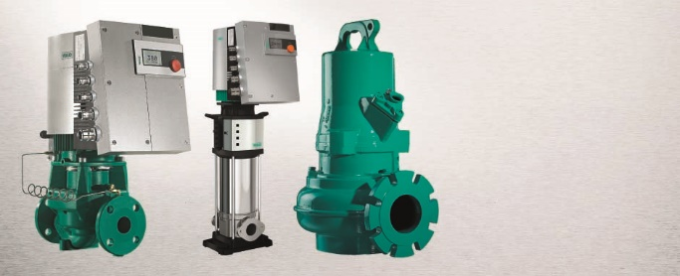

Заявка на Сервис
Название заказчика/плательщика

Наименование объекта, где установлено оборудование
Адрес заказчика/объекта
Контактное лицо
Контакный телефон (сотовый)
Контактный e-mail

Тип, артикул, серийный номер, дата производства (подробное описание с шильдика оборудования) |  | Симптом, установленный пользователем (краткое описание неисправности); требования, предъявляемые клиентом и т.д.
Артикул
Тип
Серийный номер
Дата производства
Номер гарантийного талона
 | Условия диагностики, ремонта и выезда специалистов на объект
В случае если оборудование вышло из строя в течение гарантийного срока не по причине заводского дефекта, а из-за несоблюдения инструкции по монтажу и эксплуатации, Заказчик гарантирует компенсировать все расходы, связанные с выездом и/или диагностикой оборудования, а также оплатить рабочее время, затраченное на выезд (включая дорогу) и/или диагностику оборудования. Простой специалистов сервисной службы, возникший по вине Заказчика, оплачивается как рабочее время.

В гарантийный период к приезду специалиста необходимо приготовить документы (гарантийный талон, накладную), а также обеспечить возможность проверки и осмотра оборудования для устранения неисправностей, а также наличие электропитания, перекачиваемой жидкости и ответственных лиц Заказчика. Решение о гарантийном ремонте принимается после проведения диагностики.

Оборудование сдал |  |  | Оборудование принял

________________/________________________/ |  |  |  | ________________/________________________/
подпись | расшифровка |  |  | подпись |  | расшифровка

